Comment compléter
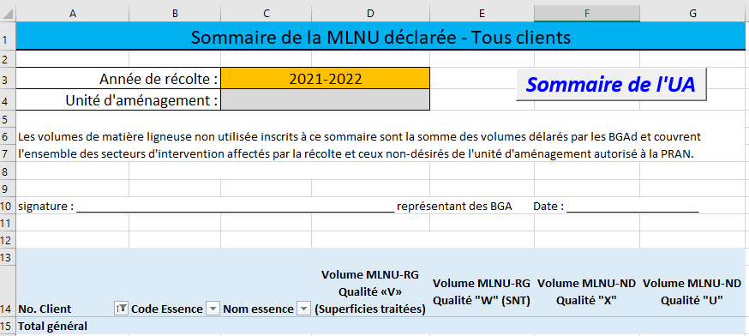
Production du sommaire des volumes de la MLNU déclarés par BGAd

Le représentant des BGA n'a aucune modification de volumes à effectuer ni aucune manipulation de données.

Le représentant des BGA doit :
1 - | Inscrire l'unité d'aménagement pour laquelle le sommaire est produit
2 - | S'assurer d'intégrer les déclarations de MLNU d'une seule unité d'aménagement (UA)
3 - | Copier les lignes 10 à 209 de la feuille excel reçue présentant la déclaration de la MLNU de chacun des BGAD
4 - | Assurer la distinction des BGAd dans les différentes feuilles en inscrivant son numéro de client dans la case C5
5 - | Produire le sommaire en cliquant sur le bouton dans la feuille «SOMMAIRE»
6 - | Appliquer la procédure de communication des données au ministre

